1. DETALLE REGIONAL
DEPARTAMENTO | N_TOTAL | IAL CONFORMADA (Priorizados) |  | Asistencia Técnica al Equipo MIDIS Territorial EGTPI |  |  |  |  |  | Asistencia Técnica al Gobierno Regional |  |  | Asistencia Técnica al Equipo MIDIS Territorial EGTPI Octubre |  |  |  |  |  | Asistencia Técnica al Gobierno Regional / Oct. |  |  | Asistencia Técnica al Gobierno Local durante Octubre
 |  |  | % Priorizados | AT_Equipo Técnico Regional (ETR) Setiembre |  |  | AT_Equipo Técnico Local (ETL) Setiembre |  |  | AT_Equipo Técnico a la GORE/IAR Setiembre |  |  | AT_Equipo Técnico Regional (ETR) Octubre |  |  | AT_Equipo Técnico Local (ETL) Octubre |  |  | AT_Equipo Técnico a la GORE/IAR Octubre |  |  | AT-GL/IAL x los Cood. de Enlace | AT_GL/IAL x los PP.SS | AT_Total de Distritos | % de Distritos con AT
 |  |  |  | Progra- mada | Ejecutado | % | Progra- mada | Ejecutado | % | Progra- mada | Ejecutado | % | Progra- mada | Ejecutado | % | Progra- mada | Ejecutado | % | Progra- mada | Ejecutado | %
AMAZONAS | 84 | 34 | 40% | 1 | 0 | 0% | 2 | 2 | 100% | 1 | 1 | 100% | 1 | 0 | 0% | 3 | 2 | 67% | 1 | 1 | 100% | 0 | 1 | 1 | 3%
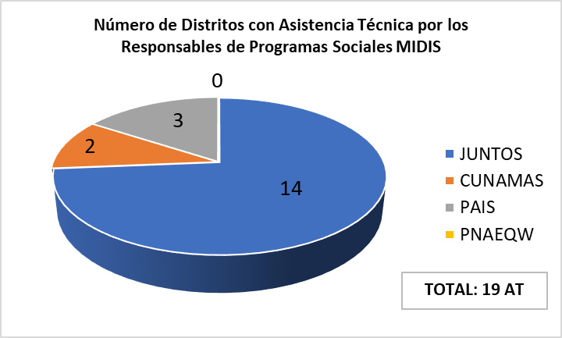
ANCASH | 166 | 59 | 37% | 1 | 1 | 100% | 1 | 1 | 100% | 1 | 1 | 100% | 1 | 1 | 100% | 3 | 1 | 33% | 1 | 0 | 0% | 0 | 3 | 3 | 5%
APURIMAC | 84 | 77 | 92% | 1 | 3 | 300% | 1 | 1 | 100% | 0 | 1 | - | 1 | 1 | 100% | 1 | 1 | 100% | 0 | 0 | - | 1 | 2 | 3 | 4%
AREQUIPA | 109 | 53 | 55% | 1 | 2 | 200% | 1 | 2 | 200% | 1 | 2 | 200% | 1 | 0 | 0% | 1 | 0 | 0% | 1 | 0 | 0% | 0 | 0 | 0 | 0%
AYACUCHO | 119 | 107 | 91% | 1 | 2 | 200% | 1 | 2 | 200% | 1 | 1 | 100% | 1 | 0 | 0% | 1 | 0 | 0% | 1 | 0 | 0% | 0 | 1 | 1 | 1%
CAJAMARCA | 127 | 33 | 27% | 1 | 1 | 100% | 2 | 6 | 300% | 1 | 0 | 0% | 1 | 0 | 0% | 3 | 0 | 0% | 1 | 0 | 0% | 0 | 1 | 1 | 3%
CALLAO | 7 | 7 | 100% | 1 | 0 | 0% | 1 | 0 | 0% | 1 | 0 | 0% | 1 | 0 | 0% | 1 | 0 | 0% | 1 | 0 | 0% | 0 | 0 | 0 | 0%
CUSCO | 112 | 101 | 90% | 1 | 2 | 200% | 1 | 2 | 200% | 1 | 1 | 100% | 1 | 1 | 100% | 1 | 0 | 0% | 1 | 0 | 0% | 0 | 3 | 3 | 3%
HUANCAVELICA | 100 | 97 | 100% | 1 | 4 | 400% | 1 | 0 | 0% | 1 | 1 | 100% | 1 | 0 | 0% | 1 | 0 | 0% | 1 | 0 | 0% | 0 | 0 | 0 | 0%
HUANUCO | 84 | 84 | 100% | 1 | 3 | 300% | 1 | 5 | 500% | 1 | 1 | 100% | 1 | 0 | 0% | 1 | 0 | 0% | 1 | 0 | 0% | 0 | 3 | 3 | 4%
ICA | 43 | 22 | 51% | 1 | 2 | 200% | 1 | 1 | 100% | 1 | 1 | 100% | 1 | 0 | 0% | 1 | 0 | 0% | 1 | 0 | 0% | 0 | 0 | 0 | 0%
JUNIN | 124 | 100 | 81% | 1 | 1 | 100% | 1 | 2 | 200% | 1 | 5 | 500% | 1 | 1 | 100% | 1 | 0 | 0% | 1 | 0 | 0% | 0 | 2 | 2 | 2%
LA LIBERTAD | 83 | 35 | 42% | 1 | 1 | 100% | 2 | 1 | 50% | 1 | 2 | 200% | 1 | 0 | 0% | 1 | 0 | 0% | 1 | 0 | 0% | 0 | 1 | 1 | 3%
LAMBAYEQUE | 38 | 26 | 68% | 1 | 2 | 200% | 2 | 2 | 100% | 1 | 2 | 200% | 1 | 1 | 100% | 2 | 2 | 100% | 1 | 1 | 100% | 2 | 0 | 2 | 8%
LIMA M | 43 | 15 | 35% |  | 0 | - |  | 0 | - |  | 0 | - |  | 0 | - |  | 0 | - |  | 0 | - | 0 | 0 | 0 | 0%
LIMA REGION | 128 | 45 | 36% | 1 | 2 | 200% | 1 | 0 | 0% | 1 | 0 | 0% | 1 | 0 | 0% | 1 | 0 | 0% | 1 | 0 | 0% | 7 | 0 | 7 | 15%
LORETO | 53 | 30 | 58% | 1 | 1 | 100% | 1 | 1 | 100% | 1 | 0 | 0% | 1 | 0 | 0% | 6 | 0 | 0% | 1 | 0 | 0% | 0 | 4 | 4 | 13%
MADRE DE DIOS | 11 | 7 | 64% | 1 | 2 | 200% | 2 | 2 | 100% | 1 | 3 | 300% | 1 | 0 | 0% | 2 | 1 | 50% | 1 | 0 | 0% | 0 | 0 | 0 | 0%
MOQUEGUA | 20 | 13 | 70% | 1 | 1 | 100% | 1 | 1 | 100% | 0 | 1 | - | 1 | 1 | 100% | 1 | 1 | 100% | 0 | 0 | - | 0 | 0 | 0 | 0%
PASCO | 29 | 27 | 93% | 1 | 2 | 200% | 1 | 2 | 200% | 1 | 0 | 0% | 1 | 0 | 0% | 1 | 0 | 0% | 1 | 0 | 0% | 0 | 0 | 0 | 0%
PIURA | 65 | 54 | 83% | 1 | 1 | 100% | 1 | 4 | 400% | 1 | 1 | 100% | 1 | 0 | 0% | 1 | 0 | 0% | 1 | 0 | 0% | 0 | 0 | 0 | 0%
PUNO | 110 | 50 | 46% | 1 | 1 | 100% | 1 | 0 | 0% | 0 | 1 | - | 1 | 0 | 0% | 1 | 2 | 200% | 0 | 0 | - | 0 | 0 | 0 | 0%
SAN MARTIN | 78 | 65 | 85% | 1 | 1 | 100% | 2 | 2 | 100% | 1 | 1 | 100% | 1 | 0 | 0% | 2 | 0 | 0% | 1 | 0 | 0% | 2 | 0 | 2 | 3%
TACNA | 28 | 17 | 61% | 1 | 1 | 100% | 1 | 1 | 100% | 1 | 0 | 0% | 1 | 1 | 100% | 1 | 1 | 100% | 1 | 0 | 0% | 0 | 0 | 0 | 0%
TUMBES | 13 | 9 | 69% | 1 | 1 | 100% | 1 | 2 | 200% | 1 | 2 | 200% | 1 | 0 | 0% | 1 | 0 | 0% | 1 | 0 | 0% | 0 | 0 | 0 | 0%
UCAYALI | 17 | 14 | 82% | 1 | 1 | 100% | 1 | 1 | 100% | 1 | 0 | 0% | 1 | 1 | 100% | 2 | 2 | 100% | 1 | 1 | 100% | 0 | 1 | 1 | 7%
TOTAL | 1875 | 1181 | 64% | 25 | 38 | 152% | 31 | 43 | 139% | 22 | 28 | 127% | 25 | 8 | 32% | 40 | 13 | 33% | 22 | 3 | 14% | 12 | 22 | 34 | 3%

* Considera a reuniones registradas en el formulario de AT en el item ETR MIDIS/ETL MIDIS
** Considera a los contactos registrados en el formulario de AT en el item GORE/IAR
*** Considera a los contactos registrados en el formulario de AT en el item GL/IAL

